Worksheet
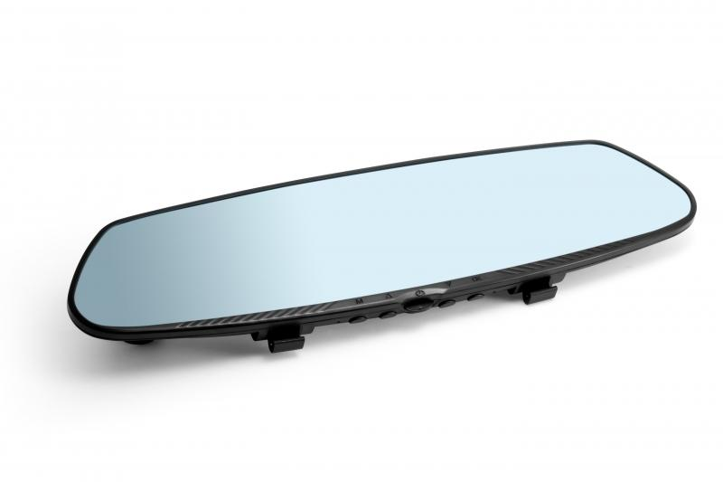
Technaxx HD-Rückspiegel-Dashcam TX-124

Artikelnummer | 4805 |  | VE | 10
EAN | 4260358123080 |  | Stück pro Palette | Keine Angabe
Zollnummer | 8525809190 |  | Lagen Pro Palette | Keine Angabe

Abmessungen - Artikel
Länge(cm) | Breite(cm) | Höhe(cm) | Gewicht(g)
30 | 8 | 3.5 | 200

Abmessungen - Artikelverpackung
Länge(cm) | Breite(cm) | Höhe(cm) | Leergewicht(g) | Gewicht(g) Artikel+Verpackung
34.3 | 12 | 9.5 | 356 | 940

Abmessungen - VE Karton (Masterkarton)
Länge(cm) | Breite(cm) | Höhe(cm) | Gewicht(g)
49.5 | 36 | 25.5 | 10000

Verpackung - Bestandteile
Rest Zubehör (g) | Papier/Pappe (g) | Styropor (g) | Kunstst. Hohlkörper(g) | Kunstst. Folien(g) | Materialverbunde (g)
180 | 139 | 28 | 0 | 7 | 0

Weiterführende Informationen
Technaxx Reseller Portal

